1.1
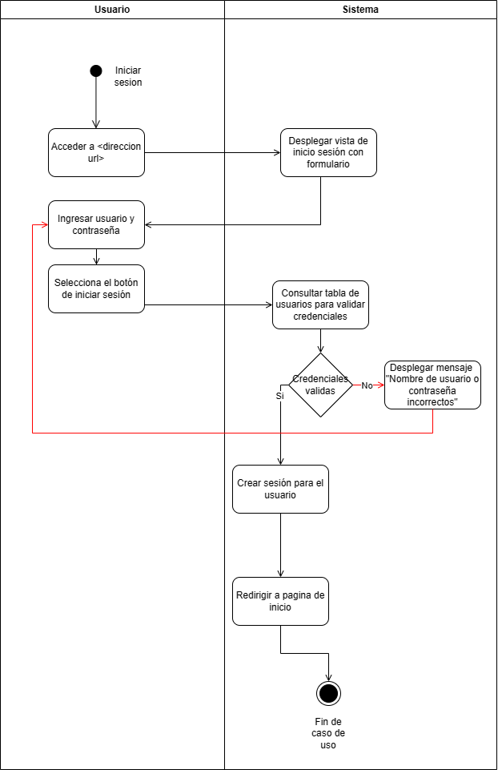
1.1
Iniciar sesión
Actor(es): Usuario CRM / Administrador / Analítico

Descripción: El sistema permite a los usuarios autenticarse para acceder a sus cuentas personales y utilizar las funcionalidades reservadas para usuarios registrados. Esto incluye la verificación de credenciales y la redirección a la página principal o dashboard después de un inicio de sesión exitoso.

Pre-condiciones:
El usuario debe estar registrado en el sistema.
El usuario no debe tener una sesión activa en el sistema.

Flujo Básico / Alterno:
1. El usuario accede a <dirección url>.
2. El sistema presenta el formulario de inicio de sesión.
3. El usuario introduce su nombre de usuario y contraseña.
4. El usuario selecciona inicar sesión.
5. El sistema consulta la tabla de usuarios de la base de datos para proceder con la validación.
6. El sistema valida las credenciales ingresadas.
6.1 Si las credenciales son incorrectas:
6.1.1 El sistema muestra un mensaje de error "Nombre de usuario o contraseña incorrectos".
6.1.2 El usuario puede intentar iniciar sesión nuevamente.
7. El sistema crea una sesión para el usuario.
8. El sistema redirige al usuario al dashboard o página principal.
9. Fin de caso de uso.

Requerimientos especiales:
El sistema debe implementar medidas de seguridad robustas para la gestión de contraseñas y sesiones, incluyendo encriptación de contraseñas y protección contra ataques de fuerza bruta.

Post-condiciones
Si el inicio de sesión es exitoso, el sistema establece una sesión activa para el usuario.
El usuario tiene acceso a las funcionalidades del sistema que requieren autenticación.

1.2
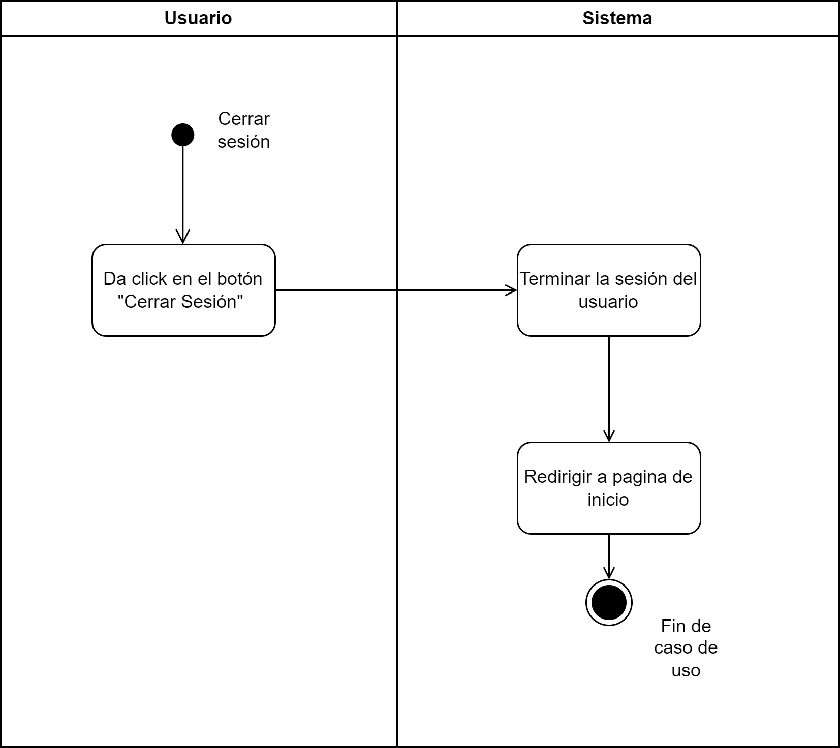
1.2 | Diagrama de actividades
Cerrar Sesión | Link: https://drive.google.com/file/d/1n0fQS2cVaz8EyAetkjfnG6pC6WtzmRsS/view?usp=sharing
Actor(es): Usuario CRM / Administrador / Analítico
 | Recordar: siempre se empieza por una acción del usuario
Descripción: Permite que el usuario finalice su sesión activa en el sistema de forma segura manteniendo la integridad de los datos del sistema. | Las decisiones van del lado del sistema

Pre-condiciones:
El usuario debe de estar autenticado por el sistema previamente, es decir debe tener un inicio de sesión activo.

Flujo Básico / Alterno:
1. El Usuario selecciona la opción "Cerrar Sesión".
2. El sistema termina la sesión del usuario
3. El sistema redirige al usuario a la página de inicio de sesión.
4. Fin de caso de uso
Requerimientos especiales:
El sistema debe asegurarse que todos los datos de sesión se borren correctamente y que el usuario no pueda realizar más acciones en el sistema sin voler a autenticarse
Post-condiciones
La sesión del usuario en el sistema se cierra completamente y el usuario no tiene acceso a las areas especificas el sistema sin iniciar sesión antes.

1.3
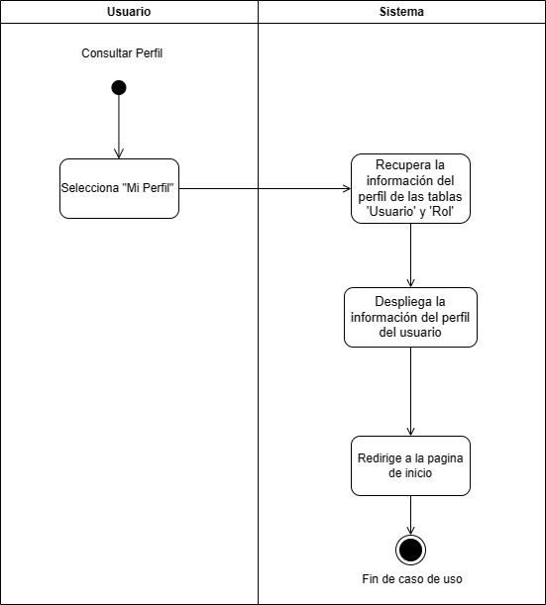
1.3
Consultar Perfil
Actor(es): Usuario CRM / Administrador / Analítico

Descripción: Permite al usuario consultar su perfil, donde puede revisar y verificar su información.

Pre-condiciones:
El usuario debe de estar dado de alto en el sistema.
Flujo Básico / Alterno:
1. El usuario selecciona la opción "Mi Perfil".
2.El sistema recupera la información del perfil de las tablas 'Usuario' y 'Rol'.
3. El sistema despliega la información del perfil del usuario incluyendo: nombre, username y rol.
Requerimientos especiales:
No aplica.
Post-condiciones
Se muestra la información del usuario en "Mi Perfil".

1.4
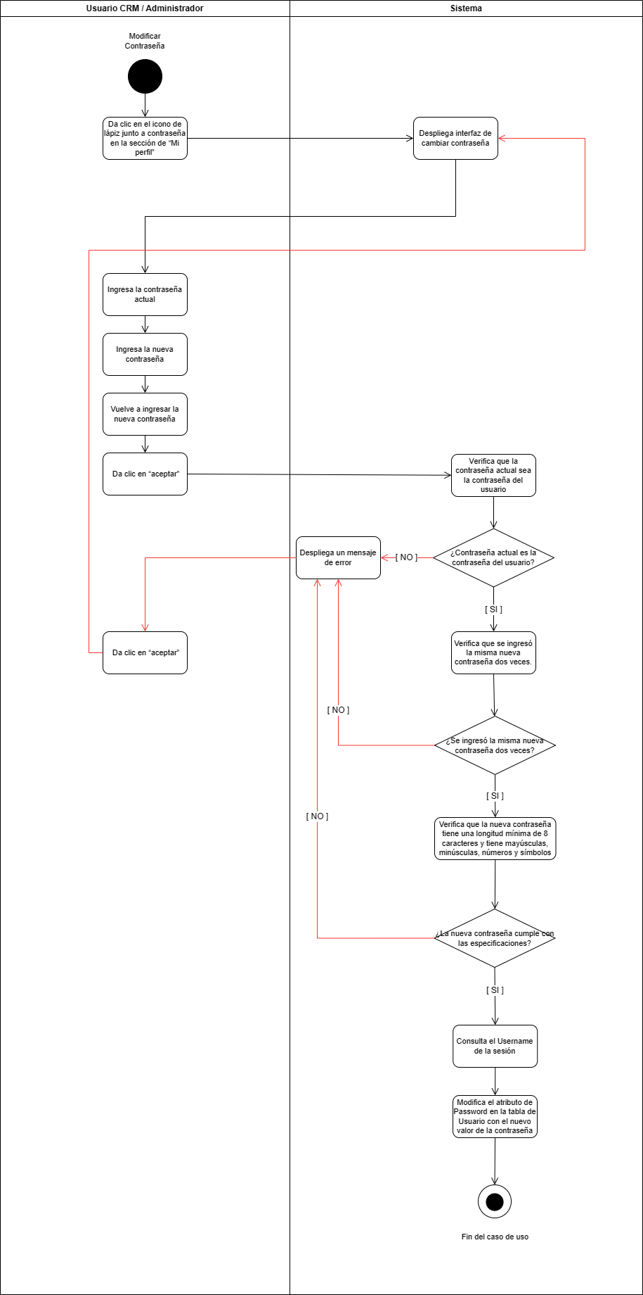
1.4 | Diagrama de actividades
Modificar contraseña
Actor(es): Usuario registrado

Descripción: El usuario modifica su contraseña desde "mi perfil".

Pre-condiciones:
El usuario debe estar registrado en su sesión.

Flujo Básico / Alterno:
1. El usuario da clic en el icono de lápiz junto a contraseña en la sección de “Mi perfil”.
2. El sistema despliega interfaz de cambiar contraseña.
3. El usuario ingresa la contraseña actual.
4. El usuario ingresa la nueva contraseña.
5. El usuario vuelve a ingresar la nueva contraseña.
6. El usuario da clic en “aceptar”.
7. El sistema verifica que la contraseña actual sea la contraseña del usuario.
7.1. Si no es, el sistema despliega un mensaje de error.
7.2. El usuario da clic en regresar.
7.3. Regresa al paso 2.
8. El sistema verifica que se ingresó la misma nueva contraseña dos veces.
8.1. Si no es, ir al paso 7.1
9. El sistema verifica que la nueva contraseña tiene una longitud mínima de 8 caracteres y tiene mayúsculas, minúsculas, números y símbolos
9.1. Si no es, ir al paso 7.1
10. El sistema consulta el Username de la sesión.
11. El sistema modifica el atributo de Password en la tabla de Usuario con el nuevo valor de la contraseña.
12. Fin del caso de uso.

Requerimientos especiales:
Las contraseñas de los usuarios deberán cumplir con los estándares de seguridad donde la longitud mínima es de 8 caracteres, no se incluyen datos personales y se combinan los 4 grupos de caracteres (mayúsculas, minúsculas, números y símbolos).
La contraseña debe estar encriptada.

Post-condiciones
El atributo de Password en la tabla de Usuario estará actualizado con el nuevo valor de la contraseña.

2.1
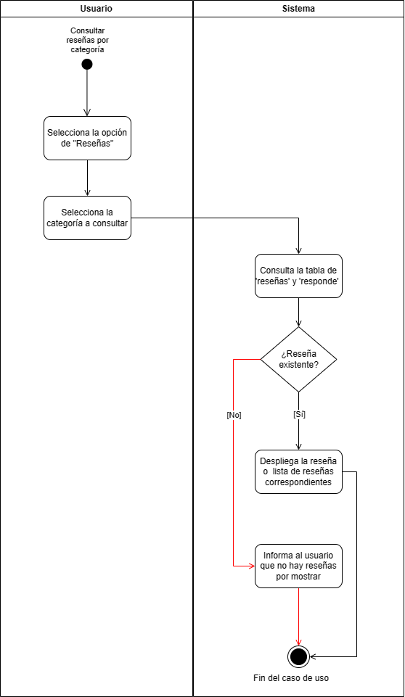
2.1
Consultar reseñas por categoría
Actor(es): Usuario CRM / Administrador / Analítico

Descripción: Este caso de uso permite a los usuarios consultar las reseñas de productos filtrados por las categorías de las diferentes marcas con sus productos correspondientes.

Pre-condiciones:
Las categorías de la marca deben de estar dadas de alta previamente en el sistema.

Flujo Básico / Alterno:
1. El usuario selecciona la opción de "Reseñas".
2. El usuario selecciona la categoría que desea consultar.
3. El sistema consulta la tabla de ‘reseñas’ y ‘responde’ para obtener la información de las reseñas recientes de la marca actual en la categoría previamente seleccionada.
4. El sistema despliega la lista de reseñas correspondientes.
4.1. En dado caso que no existen reseñas para la categoría seleccionada, el sistema informa al usuario que no hay reseñas disponibles para mostrar.
5. Fin del caso de uso.

Requerimientos especiales:
No aplica.

Post-condiciones
El usuario habrá obtenido un listado de las reseñas específicas según la categoría seleccionada de la marca en la que se encuentra actualmente.

2.2
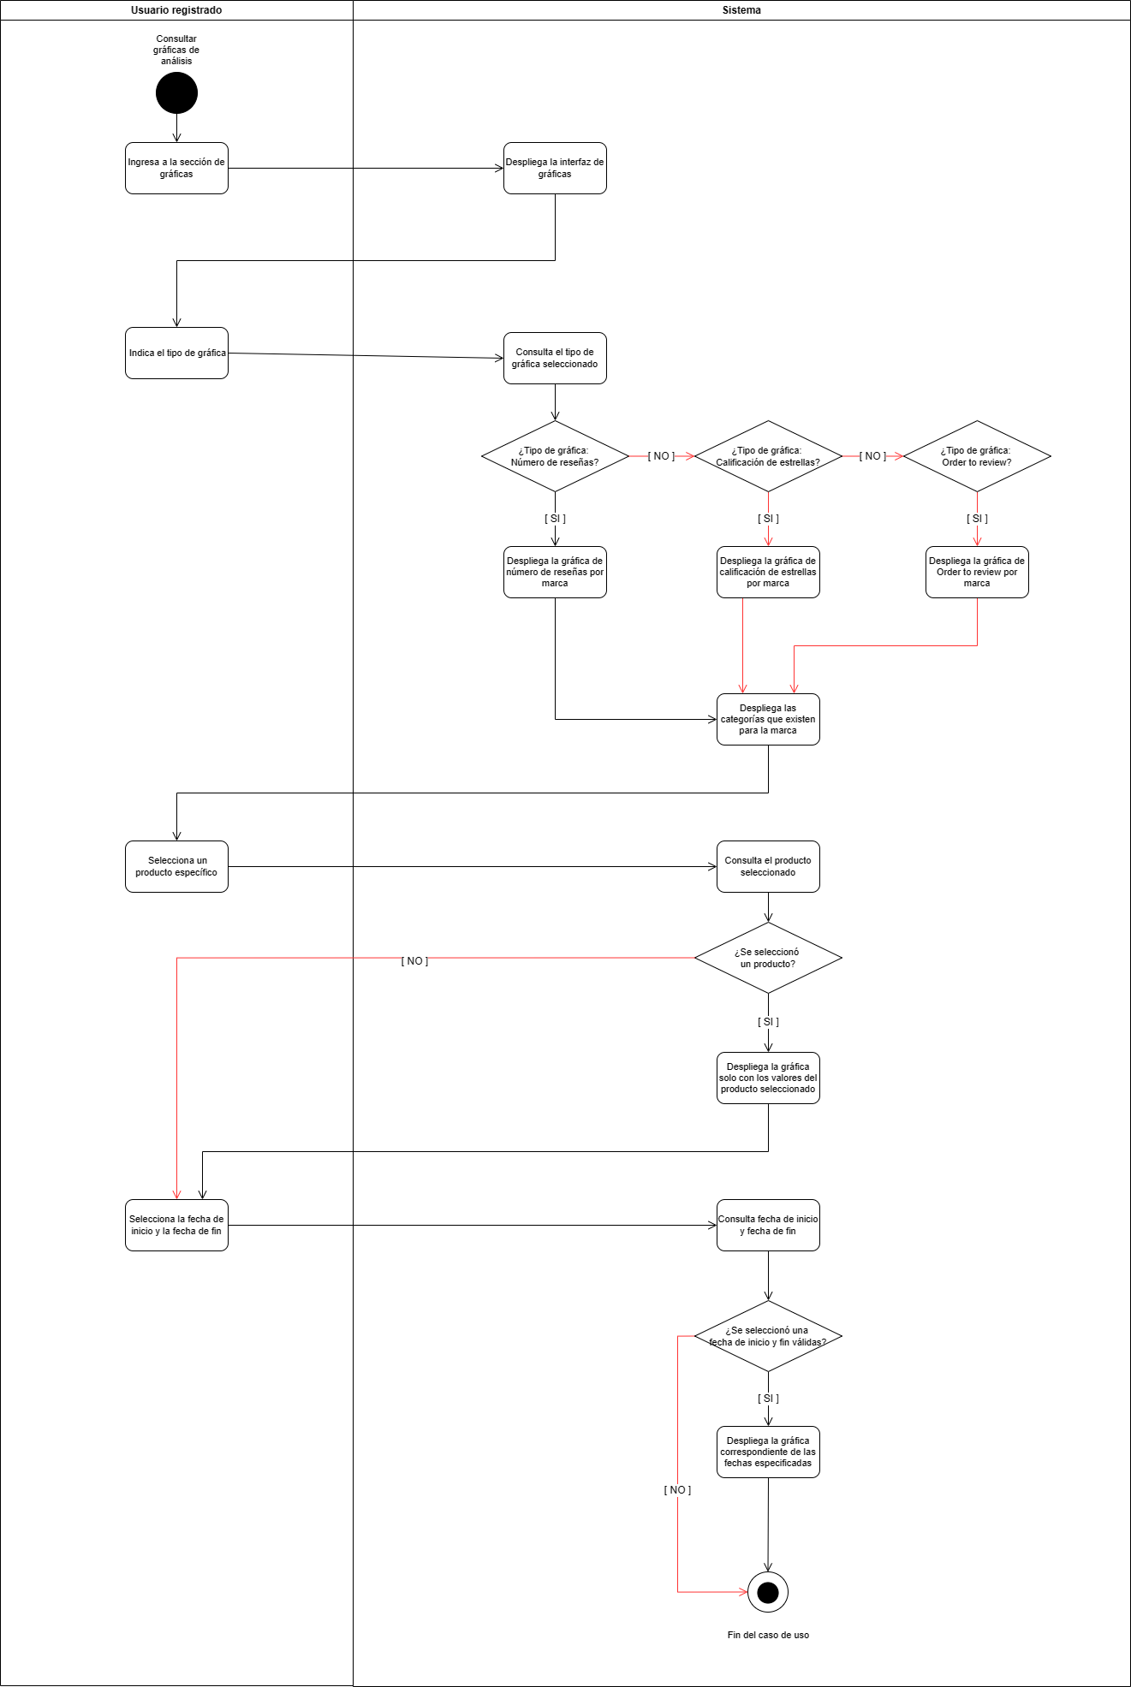
2.2 | Diagrama de actividades
Consultar gráficas de análisis
Actor(es): Usuario registrado

Descripción: El sistema muestra al usuario las diferentes gráficas de análisis de las reseñas. Los tipos de gráficas incluyen: número de reseñas a través del tiempo, el promedio de rating de estrellas y la relación order to review. El usuario podrá consultas las reseñas con diferentes filtros: en fechas específicas, indicando si el anális es por marca, categoría de producto o producto específico.

Pre-condiciones:
En la base de datos se encuentras suficientes datos para generar los análisis.

Flujo Básico / Alterno:
1. El usuario ingresa a la sección de gráficas.
2. El sistema despliega la interfaz de gráficas.
3. El usuario indica el tipo de gráfica.
3.1. ¿Tipo de gráfica: Número de reseñas?
3.1.1. El sistema despliega la gráfica de número de reseñas por marca
3.2. ¿Tipo de gráfica: Calificación de estrellas?
3.2.1. El sistema despliega la gráfica de calificación de estrellas por marca
3.3. ¿Tipo de gráfica: Order to review?
3.3.1. El sistema despliega la gráfica de order to review por marca
4. El sistema despliega las categorías que existen para la marca
5. El usuario selecciona un tipo de categoría
5.1. Si no, ir paso 7: El usuario selecciona producto
6. El sistema despliega la gráfica solo con los valores de la categoría seleccionada.
7. El sistema despliega los productos que existen para la categoría.
8. El usuario selecciona un producto específico
8.1. Si no ir al paso 10: el usuario selecciona fechas
9. El sistema despliega la gráfica solo con los valores del producto seleccionado.
10. El usuario selecciona la fecha de inicio y la fecha de fin.
10.1. ¿Se seleccionó una fecha de inicio y fin válidas?
10.2. Si no ir al paso 12: fin de caso de uso
11. El sistema despliega la gráfica correspondiente de las fechas especificadas.
12. Fin de caso de uso

Requerimientos especiales:
No aplica.

Post-condiciones
El sistema despliega la gráfica con los filtros indicados por el usuario.

3.1
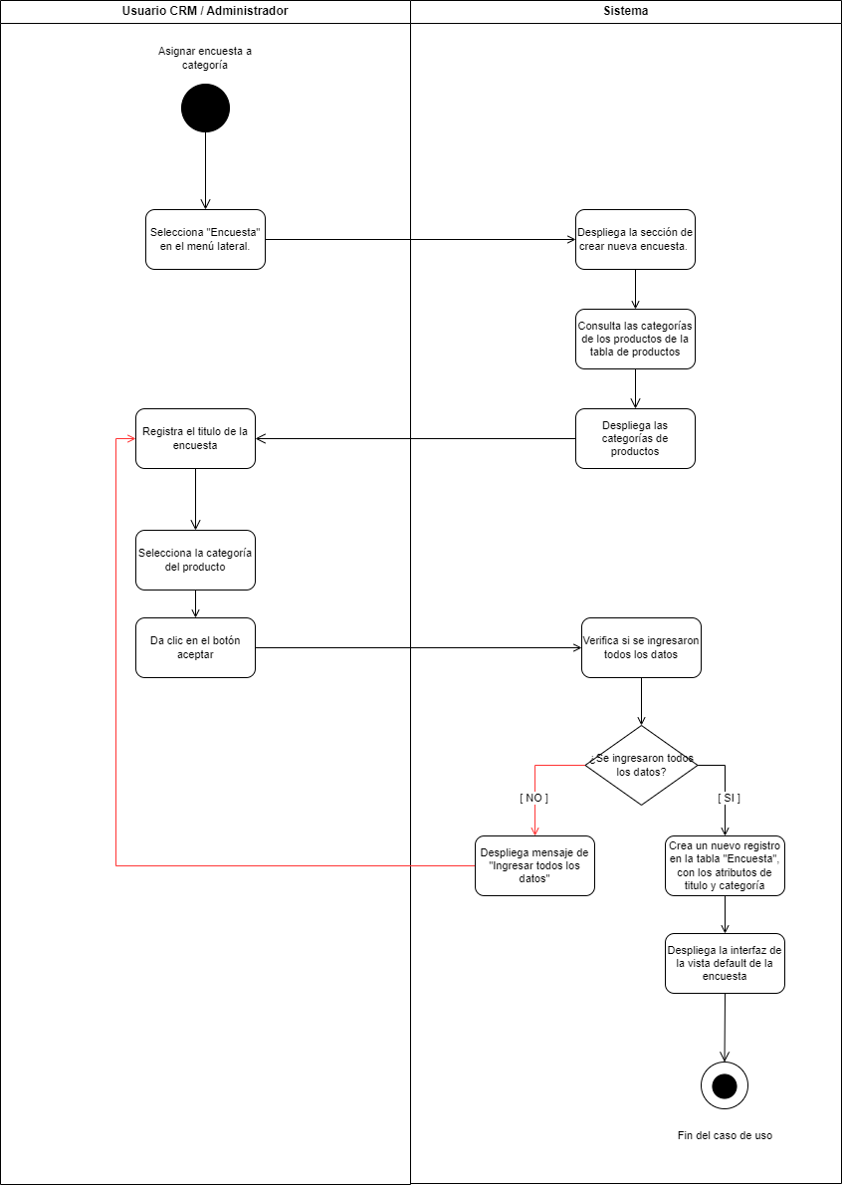
3.1 | Diagrama de actividades
Asignar encuesta a categoría
Actor(es): Usuario CRM, Administrador

Descripción: Permite crear una nueva encuesta. Además el sistema muestra al usuario las opciones de categorías de productos de acuerdo a la marca y el usuario selecciona entre estas a cuál será asignada la nueva encuesta.

Pre-condiciones:
El usuario debe de estar dado de alta.
Los productos con su atributo de categoría correspondiente deben estar dados de alta en el sistema.
Flujo Básico / Alterno:
1. El Usuario selecciona "Encuesta" en el menú lateral.
2. El sistema despliega la sección de crear nueva encuesta.
3. El sistema consulta las categorías de los productos de la tabla de productos de la base de datos.
4. El sistema despliega las categorías de productos.
5. El usuario registra el titulo de la encuesta.
6. El usuario selecciona la categoría del producto.
7. El usuario da clic en el botón aceptar.
8. El sistema verifica si se ingresaron todos los datos.
8.1. Si no, desplegar mensaje de "Ingresar todos los datos".
8.2. Regresar a a paso 5.
9. El sistema crea un nuevo registro en la tabla "Encuesta", con los atributos de titulo y categoría.
10. El sistema despliega la interfaz de la vista default de la encuesta.

Requerimientos especiales:
No aplica.

Post-condiciones
Se crea un nuevo registro enb la tabla encuesta, con un id generado automaticamente, el id de la marca correspondiente y el atributo de categoría dependiendo de la selección del usuario.
Se muestra la interfaz de la vista default de la encuesta.

3.2
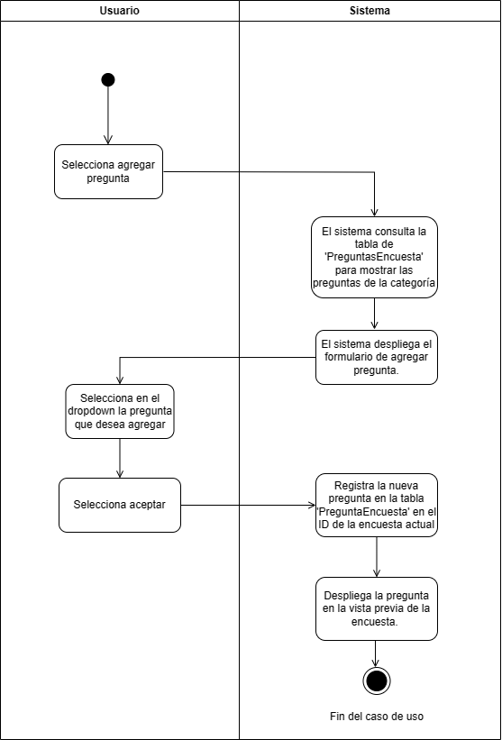
3.2
Registrar preguntas a encuesta
Actor(es): Usuario CRM / Administrador

Descripción: Este caso de uso permite a los usuarios registrar nuevas preguntas a una encuesta.

Pre-condiciones:
El usuario se encuentra en la sección de preguntas en el apartado de encuestas.
El usuario elige un limite de tres preguntas a registrar.

Flujo Básico / Alterno:
1. El usuario selecciona agregar pregunta.
2. El sistema consulta la tabla de 'Preguntas' y 'Encuesta' para mostrar las preguntas correspondientes a la categoría seleccionada.
3. El sistema despliega formulario de agregar pregunta.
3. El usuario selecciona en el dropdown la pregunta que desea agregar.
4. El usuario selecciona aceptar.
5. El sistema registra la nueva pregunta en la tabla 'PreguntaEncuesta' en el ID de la encuesta actual.
6. El sistema despliega la pregunta en la vista previa de la encuesta.
7. Fin del caso de uso.

Requerimientos especiales:
No aplica.

Post-condiciones
Las preguntas seleccionadas seran visibles en el template de la encuesta.
El sistema tiene una entrada más en la tabla de PreguntaEncuesta.

3.3
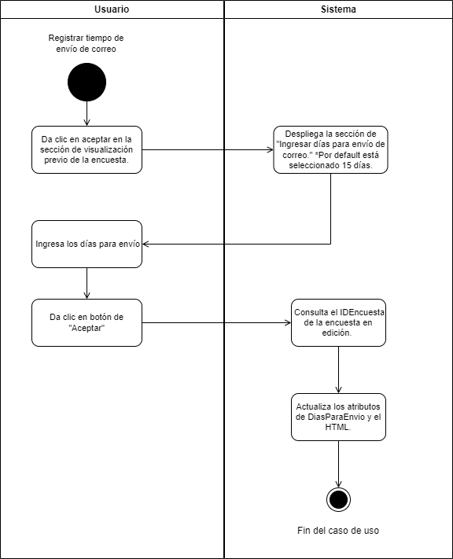
3.3 | Diagrama de actividades
Registrar tiempo de envío de correo
Actor(es): Usuario CRM / Administrador

Descripción: Permite al usuario, registrar el tiempo de envío de correos electronicos dentro del sistema. Esta función es esencial para monitorear en que momentos se hacen envíos de encuestas. Además se termina de editar la encuesta.

Pre-condiciones:
Previamente se creo una encuesta y se añadieron preguntas en caso de ser necesario.
El sistema debe de contar con una funcionalidad de envío de correos automatico integrado en el sistema.

Flujo Básico / Alterno:
1. El usuario da clic en aceptar en la sección de visualización previo de la encuesta.
2. El sistema despliega la sección de "Ingresar días para envío de correo." *Por default está seleccionado 15 días.
3. El usuario ingresa los días para envío.
4. El usuario da clic en botón de "Aceptar".
5. El sistema consulta el IDEncuesta de la encuesta en edición.
6. El sistema actualiza los atributos de DiasParaEnvio y el HTML.
7. Fin de caso Uso

Requerimientos especiales:
El sistema debe de garantizar el envío de correos en el tiempo estipulado en el sistema.

Post-condiciones

El tiempo de envío del correo electrónico queda actualizado en "Diasparaenvio" la tabla de encuesta

3.4
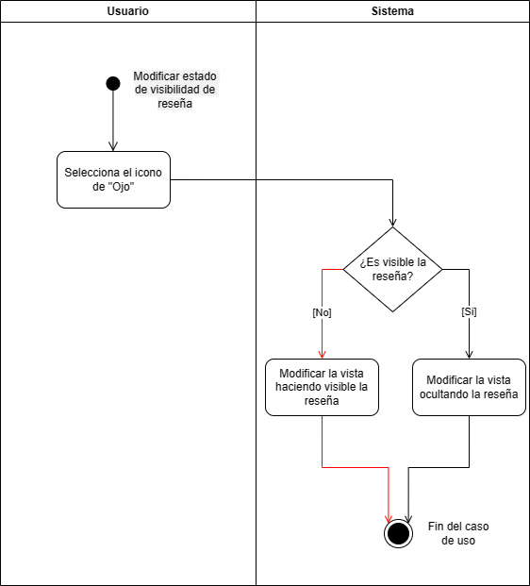
3.4 | Diagrama de actividades
Modificar estado de visibilidad de reseña
Actor(es): Usuario CRM / Administrador

Descripción: Permite al usuario, modificar si la reseña debe de estar oculta o no dentro del sistema. Esta función es esencial para monitorear cuales reseñas deben de ser relevantes.

Pre-condiciones:
Debe de existir al menos una reseña en el sistema.
El usuario se encuentra en la vista de reseñas.
Flujo Básico / Alterno:
1. El usuario identifica la reseña deseada y presiona el icono de un ojo.
2. El sistema verifica si la reseña se encuentra visible en la tabla 'Resena'.
2.1. Si ya se encuentra visible, el sistema oculta la reseña.
2.2. Si se encuentra oculta, el sistema hace visible la reseña.
4. Fin de caso de uso.
Requerimientos especiales:
No aplica.

Post-condiciones
Las reseñas que se oculten, deben de eliminarse de la vista de los roles Analítico y Usuario registrado.

4.1
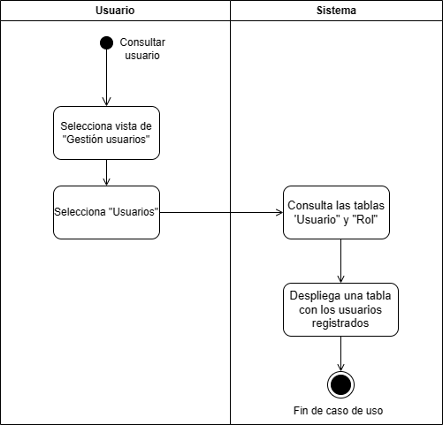
4.1 | Diagrama de actividades
Consultar usuarios
Actor(es): Administrador

Descripción: Permite al administrador consultar los usuarios que se encuentren dentro del sistema. Es importante esta función para que el administrador pueda revisar la información personal, modificar la información, agregar un nuevo usuario y eliminar un usuario.

Pre-condiciones:
El usuario que realiza la acción debe tener rol de administrador.

Flujo Básico / Alterno:
1. El Usuario selecciona la vista de "Gestión usuarios".
2. El Usuario selecciona Usuario.
3. El sistema consulta las tablas 'Usuario" y "Rol".
4. El sistema despliega una tabla con los usuarios dados de alta en la base de datos.
5. Fin del caso de uso.
Requerimientos especiales:
No aplica.
Post-condiciones
Interfaz con la lista de usuarios registrados en el sistema : nombre, nombre usuario y rol.

4.2
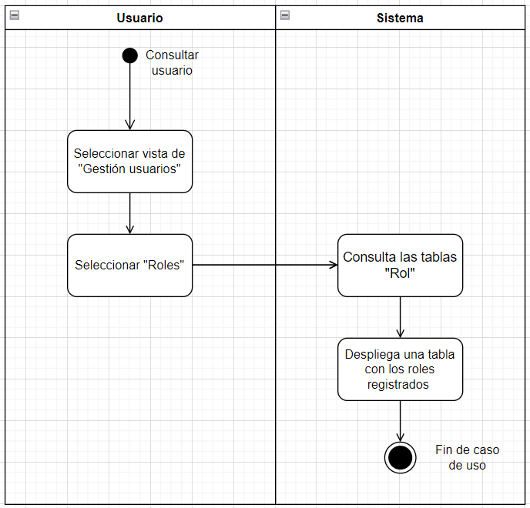
4.2 | Diagrama de actividades
Consultar roles
Actor(es): Administrador

Descripción: Permite al administrador consultar los roles que se encuentren dentro del sistema.

Pre-condiciones:
El usuario que realiza la acción debe tener rol de administrador.

Flujo Básico / Alterno:
1. El Usuario selecciona la vista de "Gestión usuarios".
2. El Usuario selecciona Roles.
3. El sistema consulta la tabla "Rol".
4. El sistema despliega una tabla con los roles dados de alta en la base de datos.
5. Fin del caso de uso.
Requerimientos especiales:
No aplica.
Post-condiciones
Interfaz con la lista de roles registrados en el sistema : administrador/CRM/Analitico

4.3
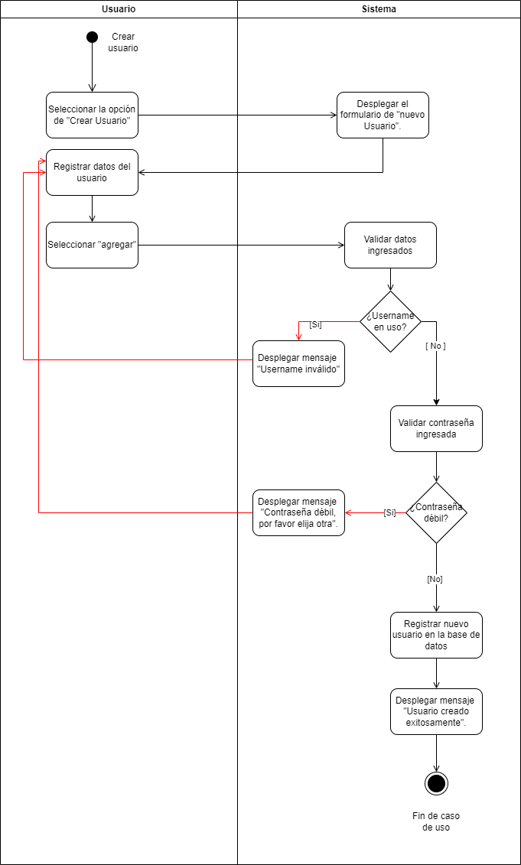
4.3
Crear usuario
Actor(es): Administrador

Descripción: El sistema permite a los administradores añadir nuevos usuarios al sistema. El proceso incluye la introducción de datos personales, credenciales y la asignación de un rol dentro del sistema.

Pre-condiciones:
El usuario que realiza la acción debe tener rol de administrador.

Flujo Básico / Alterno:
1. El administrador selecciona la opción de "Crear Usuario".
2. El sistema muestra el formulario de "Nuevo usuario".
3. El administrador introduce el nombre, contraseña y selecciona el rol del nuevo usuario.
4. El administrador selecciona agregar
5. El sistema valida que el username no esté en uso.
5.1. Si ya está en uso:
5.1.1. El sistema muestra un mensaje de error "Username inválido".
5.1.2. Regresar al paso 3.
6. El sistema valida la fortaleza de la contraseña.
6.1. Si la contraseña es débil:
6.1.1. El sistema muestra un mensaje de error "Contraseña débil, por favor elija otra".
6.1.2. El administrador debe introducir una nueva contraseña, regresar al paso 3.
7. El sistema registra el nuevo usuario en la base de datos.
8. El sistema muestra un mensaje de confirmación "Usuario creado exitosamente".
9. Fin de caso de uso.

Requerimientos especiales:
El sistema debe garantizar la encriptación de la contraseña antes de su almacenamiento.
El sistema debe permitir la selección de varios roles predefinidos de una lista desplegable.
La interfaz de usuario para la creación de usuarios debe ser clara y fácil de usar.

Post-condiciones
El nuevo usuario queda registrado en el sistema con su nombre, contraseña encriptada y rol.
El nuevo usuario puede iniciar sesión en el sistema utilizando sus credenciales recién creadas.
El sistema tiene una entrada más en la base de datos de usuarios.

4.4
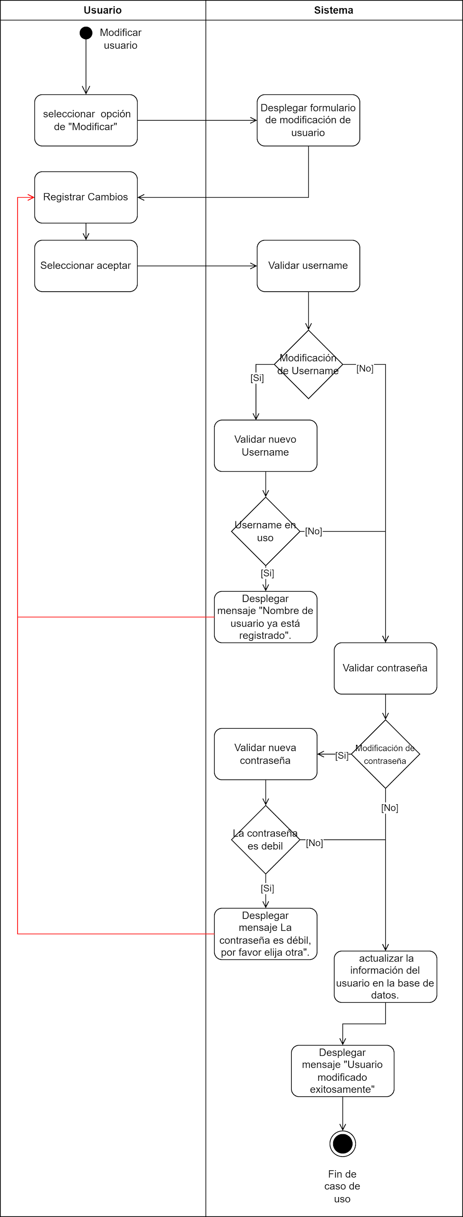
4.4
Modificar usuario
Actor(es): Administrador

Descripción: El sistema permite a los administradores modificar la información de los usuarios existentes. Esto incluye la actualización de su nombre de usuario, contraseña y rol dentro del sistema.

Pre-condiciones:
El usuario que realiza la acción debe tener rol de administrador.
El usuario a modificar debe existir en la base de datos del sistema.
Flujo Básico / Alterno:
1. El administrador selecciona la opción de "Modificar" en el usuario deseado.
2. El sistema muestra el formulario de modificación de usuario, pre-rellenado con la información actual del usuario seleccionado.
3. El administrador realiza los cambios necesarios en los campos de nombre de usuario, contraseña o rol.
4. El administrador selecciona aceptar.
4.1. Si se modifica el nombre de usuario:
4.1.1. El sistema valida que el nuevo nombre de usuario no esté en uso por otro usuario.
4.a. Si el nombre de usuario está en uso:
4.a.1. El sistema muestra un mensaje de error "El nombre de usuario ya está registrado".
4.a.2. Regresar al paso 3.
4.2. Si se modifica la contraseña:
4.2.1. El sistema valida la nueva contraseña.
4.b. Si la contraseña es débil:
4.b.1. El sistema muestra un mensaje de error "La contraseña es débil, por favor elija otra".
4.b.2. Regresar al paso 3.
5. El administrador confirma los cambios realizados.
6. El sistema actualiza la información del usuario en la base de datos.
7. El sistema muestra un mensaje de confirmación "Usuario modificado exitosamente".
8. Fin de caso de uso.

Requerimientos especiales:
El sistema debe garantizar que las modificaciones no violen las reglas de integridad de datos, como nombres de usaurio duplicados.
La contraseña, si se cambia, debe ser encriptada antes de almacenarla en la base de datos.
El sistema debe registrar todos los cambios realizados en la cuenta del usuario para auditoría y seguridad.
Post-condiciones
Los detalles del usuario en la base de datos reflejan los cambios realizados por el administrador.
El usuario puede iniciar sesión en el sistema utilizando sus nuevas credenciales, si fueron cambiadas.
Si el rol del usuario ha sido modificado, sus permisos de acceso deben actualizarse para reflejar el nuevo rol.

4.5
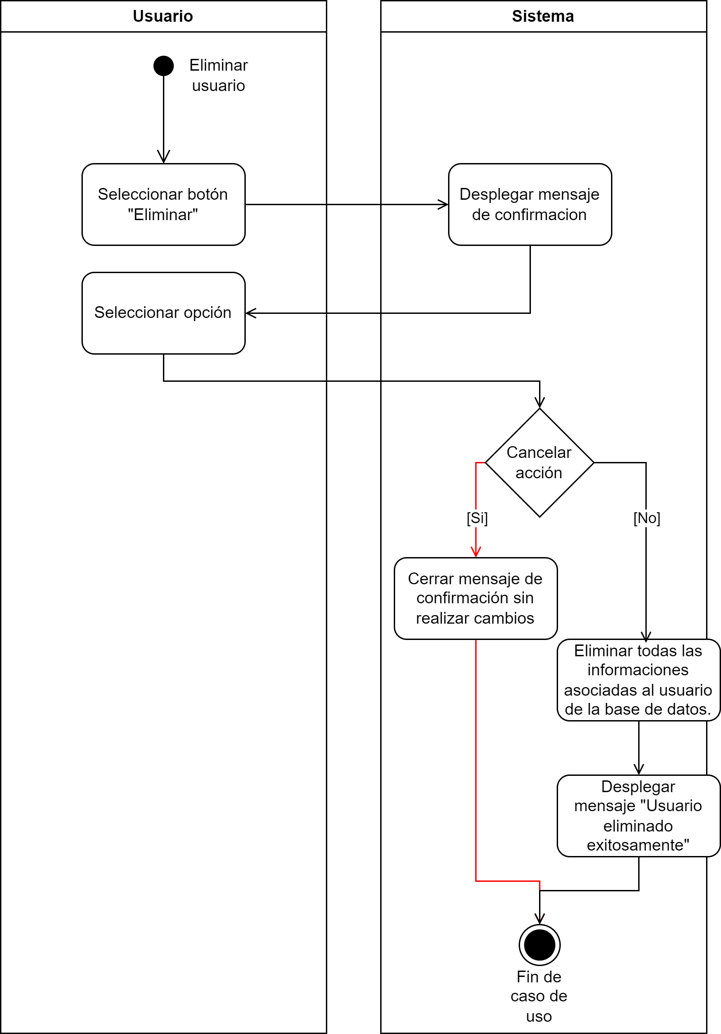
4.5
Eliminar usuario
Actor(es): Administrador

Descripción: El sistema permite a los administradores eliminar un usuario existente. Este proceso es irreversible y elimina todas las informaciones asociadas al usuario del sistema.

Pre-condiciones:
El usuario que realiza la acción debe tener rol de administrador.
El usuario debe haber ingresado a la vista de gestión de usuarios.
El usuario a eliminar debe existir en la base de datos del sistema.

Flujo Básico / Alterno:
1. El administrador hace clic en el botón de "Eliminar" correspondiente al usuario deseado.
2. El sistema presenta un mensaje de confirmación preguntando si está seguro de querer eliminar al usuario.
3. El usuario selecciona una opción.
2.1. Si el administrador cancela la acción:
2.1.1 El sistema cierra el mensaje de confirmación y no se realizan cambios.
2.1.2. Fin de caso de uso.
4. El sistema procede a eliminar todas las informaciones asociadas al usuario de la base de datos.
5. El sistema muestra un mensaje de "Usuario eliminado exitosamente".
6. Fin de caso de uso.

Requerimientos especiales:
La plataforma web deberá implementar medidas de seguridad contra vulnerabilidades como inyecciones de código y manipulación de solicitudes de servidor.
Post-condiciones
El usuario y todos sus datos relacionados son completamente eliminados de la base de datos y del sistema.
El usuario no puede iniciar sesión ni recuperar el acceso al sistema después de la eliminación.
El registro de la eliminación del usuario está disponible para auditoría y seguimiento.

4.6
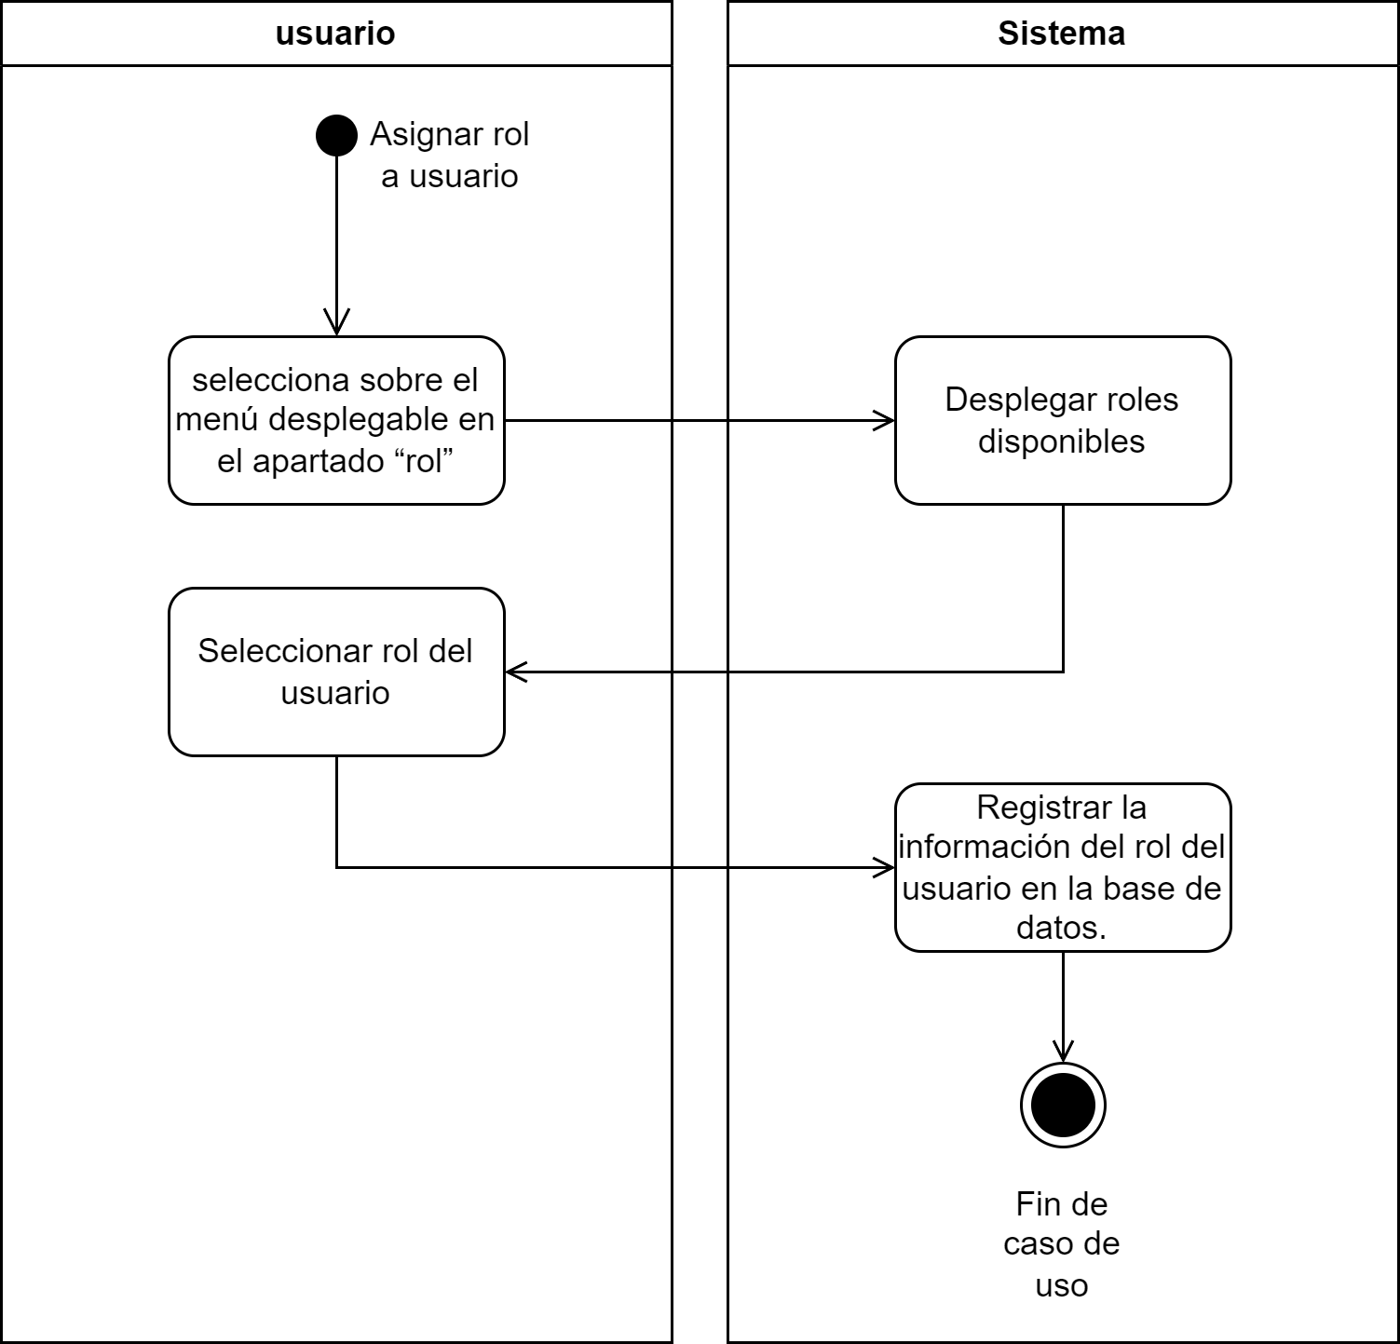
4.6
Asignar rol a usuario
Actor(es): Administrador

Descripción: El sistema permite a los administradores asignar el rol de un usuario en el sistema. Esta funcionalidad es clave para definir los permisos y el acceso que tendrá el usuario dentro del sistema.

Pre-condiciones:
El usuario que realiza la acción debe tener rol de administrador.
Debe haber roles predefinidos disponibles para ser asignados.
El usuario debe de haber seleccionado la opción de crear usuario para asignar un rol.
Flujo Básico / Alterno:
1. El administrador selecciona sobre el menú desplegable en el apartado “rol”, en el menú de crear usuario.
2. El sistema despliega la lista de roles disponibles.
3. El administrador selecciona el nuevo rol del usuario de la lista.
4. El sistema registra la información del rol del usuario en la base de datos.
5. Fin de caso de uso.
Requerimientos especiales:
No aplica.
Post-condiciones
El usuario tiene ahora el nuevo rol asignado, con los permisos y accesos correspondientes actualizados según la definición de ese rol, tanto en el sistema como en la base de datos.
La asignación de rol es registrada y trazable en el sistema para futuras referencias.

4.7
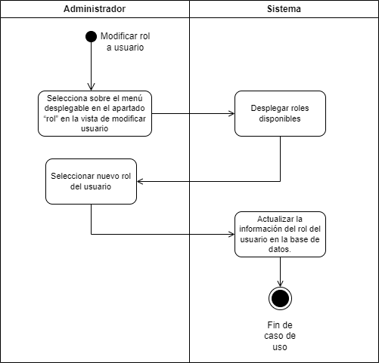
4.7
Modificar rol a usuario
Actor(es): Administrador

Descripción: El sistema permite a los administradores modificar el rol de un usuario en el sistema. Esta funcionalidad es clave para definir los permisos y el acceso que tendrá el usuario dentro del sistema.

Pre-condiciones:
El usuario que realiza la acción debe tener rol de administrador.
Debe haber roles predefinidos disponibles para ser asignados.
El usuario debe de haber seleccionado la opción de modificar usuario para asignar un rol.
Flujo Básico / Alterno:
1. El administrador selecciona sobre el menú desplegable en el apartado “rol”, en el menú de modificar usuario.
2. El sistema despliega la lista de roles disponibles.
3. El administrador selecciona el nuevo rol del usuario de la lista
4. El sistema actualiza la información del rol del usuario en la base de datos, en la tabla 'Rol'.
5. Fin de caso de uso.

Requerimientos especiales:
El sistema debe asegurarse de que el cambio de rol no infrinja ninguna regla de negocio.

Post-condiciones
El usuario tiene ahora el nuevo rol asignado en la tabla de "asigna", con los permisos y accesos correspondientes actualizados según la definición de ese rol.
Cualquier sesión activa del usuario puede requerir ser reiniciada para que los cambios de permisos tengan efecto.
La asignación de rol es registrada y trazable en el sistema para futuras referencias.

4.8
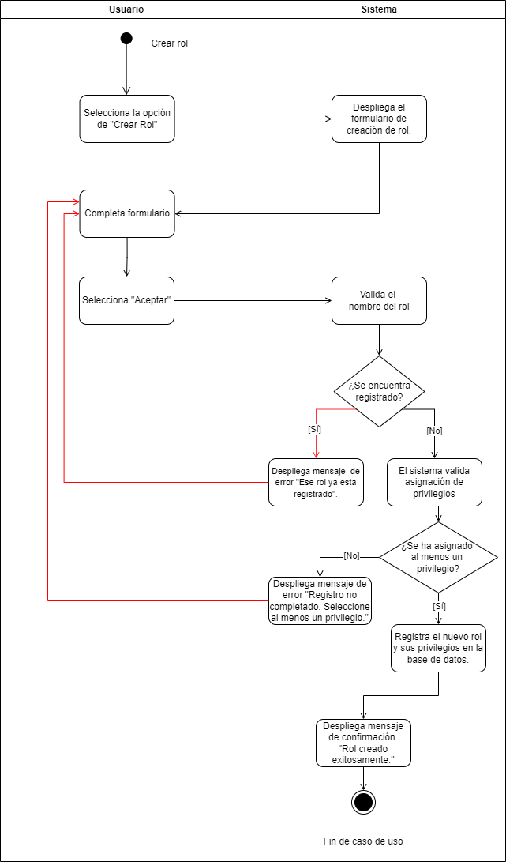
4.8
Crear rol
Actor(es): Administrador

Descripción: El sistema permite a los administradores añadir nuevos roles al sistema. El proceso incluye definir el nombre del rol así como asignar privilegios.

Pre-condiciones:
El usuario que realiza la acción debe tener rol de administrador.
No debe existir un rol con el mismo nombre previamente registrado en el sistema.
El usuario debe seleccionar al menos un privilegio.

Flujo Básico / Alterno:
1. El administrador selecciona la opción de "Crear Rol".
2. El sistema muestra el formulario de creación de rol.
3. El administrador completa formulario donde se solicita asignar el nombre de rol y sus privilegios.
4. El administrador selecciona aceptar.
5. El sistema valida que el nombre del rol no este registrado aún.
5.1. Si el nombre ya está registrado:
5.1.1. El sistema muestra un mensaje de error "Ese rol ya esta registrado".
5.1.2. El administrador debe usar un nombre diferente, regresar al paso 3.
6. El sistema valida que se haya asignado al menos un privilegio.
6.1. Si no se ha asignado ningun privilegio al rol:
6.1.1. El sistema muestra un mensaje de error "Registro no completado. Seleccione al menos un privilegio".
6.1.2. El administrador debe seleccionar al menos un privilegio, regresar al paso 3.
7. El sistema registra el nuevo rol y sus privilegios en la base de datos (tablas: Rol, Posee).
8. El sistema muestra un mensaje de confirmación "Rol creado exitosamente".
9. Fin de caso de uso.

Requerimientos especiales:
El sistema deberá implementar acceso basado en roles (RBAC), para que de esta manera el administrador pueda asignar privilegios según los roles definidos.

Post-condiciones
El nuevo rol queda registrado en el sistema con su nombre y privilegio(s).
El sistema tiene una entrada más en lastablas de Rol y Posee.

4.9
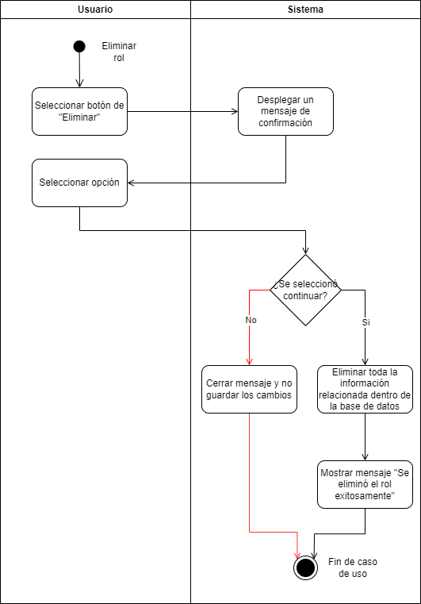
4.9 | Diagrama de actividades
Eliminar rol
Actor(es): Administrador

Descripción: El sistema permite a los administradores eliminar un rol existente. Este proceso es irreversible y elimina todas las informaciones asociadas al rol del sistema.

Pre-condiciones:
El usuario que realiza la acción debe tener rol de administrador.
El administrador debe haber ingresado a la vista de gestión de roles.
El rol a eliminar debe existir en la base de datos del sistema.
Flujo Básico / Alterno:
1. El administrador hace clic en el botón de "Eliminar".
2. El sistema presenta un mensaje para confirmar la decición de eliminar el rol.
2.1. Si el administrador cancela la acción:
2.1.1 El sistema cierra el mensaje de confirmación y no se realizan cambios.
2.1.2. Fin de caso de uso.
2.2. Si el administrador confirma la acción:
2.2.1 El sistema eliminar toda la información relacionada al rol dentro de la base de datos.
2.2.2. El sistema muestra un mensaje de éxito "Se eliminó el rol exitosamente".
2.2.3. Fin de caso de uso.

Requerimientos especiales:
Antes de la eliminación, el sistema debe asegurar que no hay operaciones pendientes o datos relacionados que puedan verse afectados por eliminar el rol.
El sistema debe permitir la eliminación de rol de manera eficiente y segura.
Post-condiciones
La infomración relacionada al rol son eliminados de la base de datos del sistema.

4.10
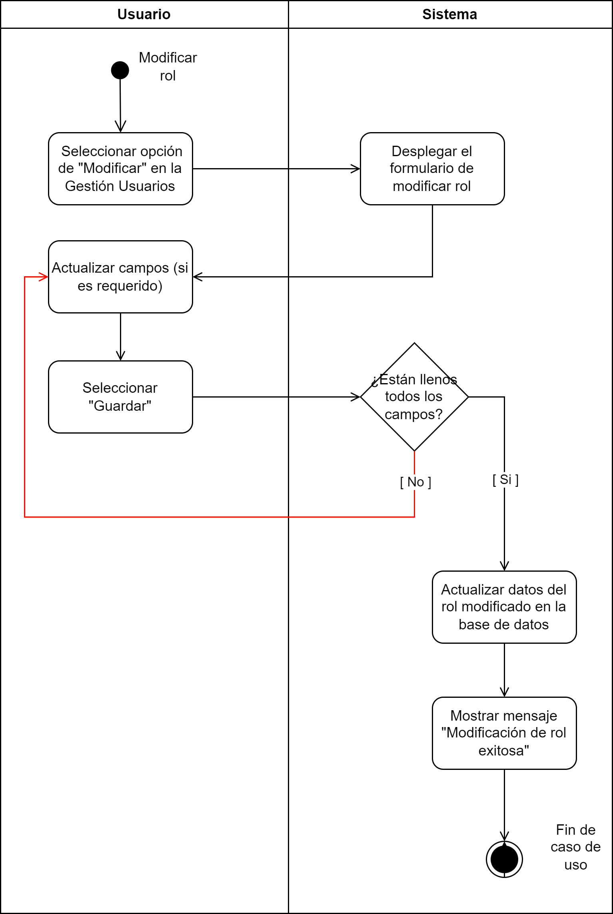
4.10 | Diagrama de actividades
Modificar rol
Actor(es): Administrador

Descripción: El sistema permite a los administradores modificar las características de un rol en el sistema. Esta funcionalidad es clave para definir los permisos y el acceso que tendrá cada rol dentro del sistema.

Pre-condiciones:
El usuario que realiza la acción debe tener rol de administrador.
Debe haber privilegios predefinidos disponibles para ser asignados o eliminados.
El usuario debe de estar en la vista de gestión de usuarios con la sección de rol.
Flujo Básico / Alterno:
1. El usuario selecciona la opción de "Modificar".
2. El sistema muestra el formulario para modificar el rol.
3. El usuario llena los campos con la información deseada.
4. El usuario termina el formulario seleccionando presionando el botón "Aceptar"
5. El sistema verifica si están llenos todos los campos del formulario.
5.1 Si no están llenos todos los campos, sobresalen los campos que no está llenos.
5.1.1. El usuario regresa al punto 3.
5.2. Si están llenos los campos, el sistema actualiza los datos del rol en la base de datos.
6. El sistema muestra el mensaje de éxito diciendo "Modificación de rol exitosa".
7. Fin de cosa de uso.
Requerimientos especiales:
El sistema debe verificar la autenticidad de privilegios de rol antes de permitir modificar los roles
Antes de aplicar los cambios, el sistema debe validar si los nuevor privilegios son coherentes con las políticas y reglas del sistema.
Post-condiciones
Regresar a la vista de Gestión de roles.
Actualizar las tablas requeridas en la base de datos.
Actualizar la información de los usuarios que tengan el rol modificado.

4.11
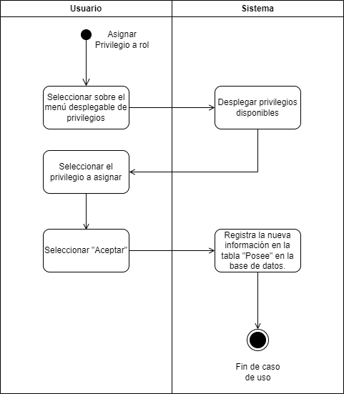
4.11 | Diagrama de actividades
Asignar privilegio a rol
Actor(es): Administrador

Descripción: El sistema permite a los administradores asignar el privilegio de un rol en el sistema. Esta funcionalidad es clave para definir los permisos que tiene cada rol y defnir el acceso que puede tener cada rol dentro del sistema.

Pre-condiciones:
El usuario que realiza la acción debe tener el rol de administrador.
Debe haber privilegios predefinidos disponibles para ser asignados.
El usuario debe de haber seleccionado la opción de agregar roles dentro de la vista de Roles.
Flujo Básico / Alterno:
1. El usuario selecciona el menú desplegable para visualizar los privilegios.
2. El sistema muestra los privilegios disponibles, no asignados.
3. El usuario selecciona el privilegio que quiere asignar al rol.
4. El usuario selecciona el botón "Aceptar".
5. El sistema registra la nueva información en la tabla "Posee" en la base de datos.
6. Fin de caso de uso.
Requerimientos especiales:
El sistema debe permitir la selección de varios privilegios predefinidos de una lista desplegable.
El sistema debe asegurarse de que el cambio de rol no infrinja ninguna regla de negocio.
Post-condiciones
Regresar a la vista de Gestión de roles.
Entrada nueva en la tabla Posee.

